Графики
n = 5000
n = 3000
Замеры версии 2.0 |  |  |  | Соотв. таблица
Замеры на ноутбуке, данные процессора на вкладке "про процессор" | Время вычисления
 | Кол-во потоков | n = 5000 | n = 3000
 | 1 | 40525 | 8737
 | 2 | 40933 | 8116
 | 4 | 34657 | 7387
 | 6 | 38071 | 7472
 | 8 | 37594 | 7389
 | 10 | 36931 | 8155
 | 12 | 40896 | 8411
 | 16 | 39364 | 7844
 | Комментарии: | Я искренне не понимаю этих результатов
n = 5000
n = 3000
Замеры на учебном компьютере, число физ ядер - 6 и лог ядер - 12 | Время вычисления
 | Кол-во потоков | n = 5000 | n = 3000
 | 1 | 21978 | 4557
 | 2 | 18990 | 3948
 | 4 | 18915 | 3448
 | 6 | 19263 | 3554
 | 8 | 19123 | 3538
 | 10 | 19536 | 3696
 | 12 | 20535 | 4272
 | Комментарии: | Функция плохо распараллеливается больше чем на 4 потока

n = 5000
n = 3000
Замеры версии 3.0 |  |  |  | Соотв. таблица
Замеры на ноутбуке, данные процессора на вкладке "про процессор" | Время вычисления
 | Кол-во потоков | n = 5000 | n = 3000
 | 1 | 16385 | 3616
 | 2 | 8982 | 2066
 | 4 | 5710 | 1430
 | 6 | 4847 | 1212
 | 8 | 4224 | 1190
 | 10 | 4304 | 1280
 | 12 | 4260 | 1360
 | 16 | 4287 | 1368
n = 5000
n = 3000
 | Ускорение S
 | Кол-во потоков | n = 5000 | n = 3000
 | 1 | 1 | 1
 | 2 | 1.8242039635 | 1.7502420136
 | 4 | 2.8695271454 | 2.5286713287
 | 6 | 3.3804415102 | 2.9834983498
 | 8 | 3.8790246212 | 3.0386554622
 | 10 | 3.8069237918 | 2.825
 | 12 | 3.8462441315 | 2.6588235294
 | 16 | 3.8220200606 | 2.6432748538
n = 5000
 |  | Целевое значение
1 | 1 | 1
2 | 0.91210198174 | 1
4 | 0.71738178634 | 1
6 | 0.56340691837 | 1
8 | 0.48487807765 | 1
10 | 0.38069237918 | 1
12 | 0.32052034429 | 1
16 | 0.23887625379 | 1
n = 3000
 |  | Целевое значение
1 | 1 | 1
2 | 0.87512100678 | 1
4 | 0.63216783217 | 1
6 | 0.49724972497 | 1
8 | 0.37983193277 | 1
10 | 0.2825 | 1
12 | 0.22156862745 | 1
16 | 0.16520467836 | 1
 | Эффективность
 | Кол-во потоков | n = 5000 | n = 3000
 | 1 | 1 | 1
 | 2 | 0.91210198174 | 0.87512100678
 | 4 | 0.71738178634 | 0.63216783217
 | 6 | 0.56340691837 | 0.49724972497
 | 8 | 0.48487807765 | 0.37983193277
 | 10 | 0.38069237918 | 0.2825
 | 12 | 0.32052034429 | 0.22156862745
 | 16 | 0.23887625379 | 0.16520467836
 | Комментарии: | Не жили нормально, нечего и начинать. Хотя бы плавный график, но как только включаются энергосберегающие ядра, параллелизация буксует.
Замеры версии 3.1 |  |  |  | Соотв. таблица
n = 5000
n = 3000
Замеры на ноутбуке, данные процессора на вкладке "про процессор" | Время вычисления
 | Кол-во потоков | n = 5000 | n = 3000
 | 1 | 5044 | 1126
 | 2 | 3946 | 853
 | 4 | 2667 | 702
 | 6 | 2931 | 832
 | 8 | 2774 | 816
 | 10 | 2866 | 844
 | 12 | 2773 | 882
 | 16 | 2706 | 911
n = 5000
n = 3000
 | Ускорение S
 | Кол-во потоков | n = 5000 | n = 3000
 | 1 | 1 | 1
 | 2 | 1.2782564622 | 1.3200468933
 | 4 | 1.8912635921 | 1.603988604
 | 6 | 1.7209143637 | 1.3533653846
 | 8 | 1.8183129056 | 1.3799019608
 | 10 | 1.7599441731 | 1.3341232227
 | 12 | 1.818968626 | 1.2766439909
 | 16 | 1.8640059128 | 1.2360043908
n = 5000
 |  | Целевое значение
1 | 1 | 1
2 | 0.63912823112 | 1
4 | 0.47281589801 | 1
6 | 0.28681906062 | 1
8 | 0.22728911319 | 1
10 | 0.17599441731 | 1
12 | 0.15158071884 | 1
16 | 0.11650036955 | 1
n = 3000
 |  | Целевое значение
1 | 1 | 1
2 | 0.66002344666 | 1
4 | 0.400997151 | 1
6 | 0.22556089744 | 1
8 | 0.1724877451 | 1
10 | 0.13341232227 | 1
12 | 0.10638699924 | 1
16 | 0.077250274424 | 1
 | Эффективность
 | Кол-во потоков | n = 5000 | n = 3000
 | 1 | 1 | 1
 | 2 | 0.63912823112 | 0.66002344666
 | 4 | 0.47281589801 | 0.400997151
 | 6 | 0.28681906062 | 0.22556089744
 | 8 | 0.22728911319 | 0.1724877451
 | 10 | 0.17599441731 | 0.13341232227
 | 12 | 0.15158071884 | 0.10638699924
 | 16 | 0.11650036955 | 0.077250274424
 | Комментарии: | Скорость - лучшая. Графики - кошмарные.

Про ноутбук
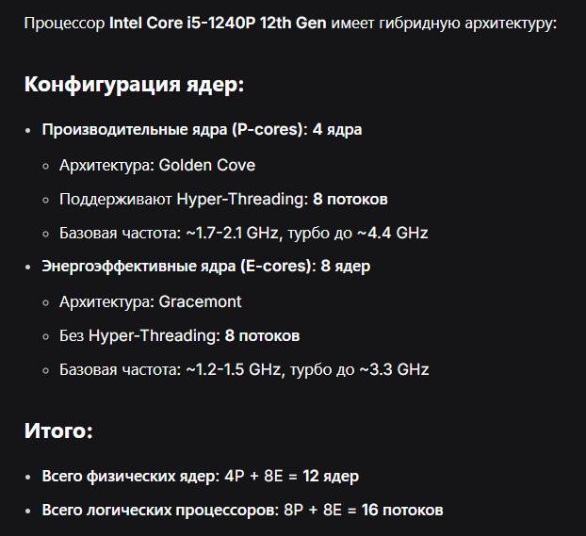

Intel Core i5-1240P 12th Gen
4 производительных, 8 энергосберегающих ядер
Производительные: ~1.7-2.1 GHz, ~4.4 Ghz, hyperthreading
Энергосберегающие: ~1.2-1.5 GHz, ~3.3 GHz
12 Мб кэша третьего уровня, 10 Мб - второго

Про кластер
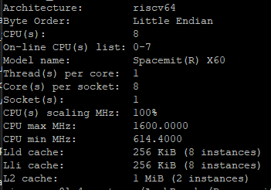
Про х86:

Про risk-V:

